L 200
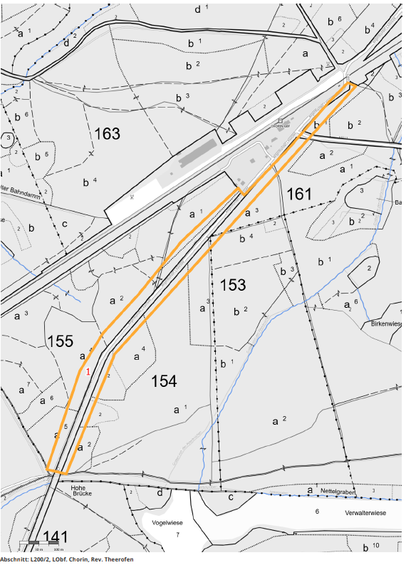
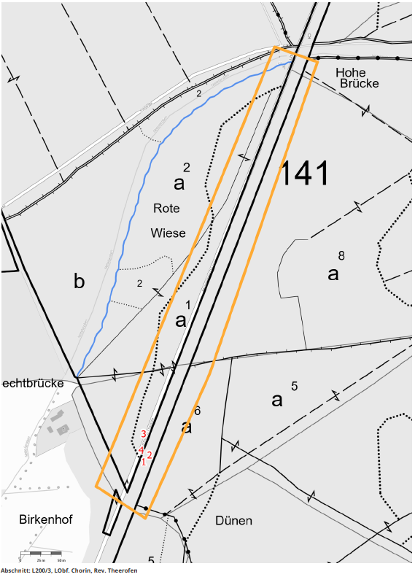
Landesbetrieb Forst Brandenburg |  |  |  |  | 2026
Forstbetrieb Chorin
Amt Chorin 11
16230 Chorin
Vergabenummer: LFB 2026 035500 - 11

Karte: | siehe unten

Abschnitt | Nummer | Anzahl | Datum | Koordinaten | Baumart | Höhe | BHD | Massnahme | Bemerkungen
L200/3 | 1 | 1 | 2026-03-06 | 52,90592/13,89206 | Sonst. Laubholz | ~20m | ~40cm | Abtragen keine Ganzbaumfällung möglich (12) | Hängt zur Straße, Telefonleitung
L200/3 | 2 | 1 | 2026-03-06 | 52,90599/13,89217 | Sonst. Laubholz | ~20m | ~40cm | Abtragen keine Ganzbaumfällung möglich (12) | Hängt zur Straße. Telefonleitung.
L200/3 | 3 | 1 | 2026-03-06 | 52,90622/13,89207 | Ahorn | ~30m | >50cm | Lichtraumprofilschnitt (3) | 1 stärkerer und 1 schwächerer Ast
L200/3 | 4 | 1 | 2026-03-06 | 52,90604/13,89202 | Eiche | ~30m | >50cm | Lichtraumprofilschnitt (3) | 4 Äste zur Straße.
L200/2 | 1 | 1 | 2026-03-06 | 52,9128/13,89619 | Buche | ~30m | >50cm | Kronenschnitt (3) | Ein starker Ast zur Straße.

Serwestsee
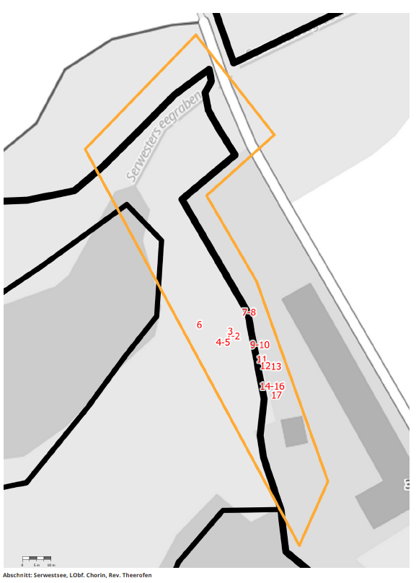
Landesbetrieb Forst Brandenburg |  |  |  |  | 2026
Forstbetrieb Chorin
Amt Chorin 11
16230 Chorin
Vergabenummer: LFB 2026 035500 - 11

Karte: | siehe unten

Abschnitt | Nummer | Anzahl | Datum | Koordinaten | Baumart | Höhe | BHD | Massnahme | Bemerkungen
Serwestsee | 1-2 | 2 | 2026-03-11 | 52,94627/13,9389 | Sonst. Laubholz | ~20m | ~40cm | Abtragen keine Ganzbaumfällung möglich (12) | Erlen
Serwestsee | 3 | 1 | 2026-03-11 | 52,94629/13,93888 | Sonst. Laubholz | ~30m | >50cm | Abtragen keine Ganzbaumfällung möglich (12) | Weide
Serwestsee | 4-5 | 2 | 2026-03-11 | 52,94625/13,93885 | Sonst. Laubholz | ~30m | ~40cm | Abtragen keine Ganzbaumfällung möglich (12) | Erlen
Serwestsee | 6 | 1 | 2026-03-11 | 52,94631/13,93872 | Sonst. Laubholz | ~30m | >50cm | Abtragen keine Ganzbaumfällung möglich (12) | Weide in 5m abgeknickt.
Serwestsee | 7-8 | 2 | 2026-03-17 | 52,94634/13,93898 | Sonst. Laubholz | ~30m | >50cm | Abtragen keine Ganzbaumfällung möglich (12) | Zwei Erlen
Serwestsee | 9-10 | 2 | 2026-03-17 | 52,94624/13,93903 | Sonst. Laubholz | ~30m | >50cm | Abtragen keine Ganzbaumfällung möglich (12) | Zwei Erlen
Serwestsee | 11 | 1 | 2026-03-17 | 52,9462/13,93905 | Sonst. Laubholz | ~30m | >50cm | Abtragen keine Ganzbaumfällung möglich (12) | Erle
Serwestsee | 12 | 1 | 2026-03-17 | 52,94618/13,93906 | Sonst. Laubholz | ~20m | ~30cm | Abtragen keine Ganzbaumfällung möglich (12) | Erle
Serwestsee | 13 | 1 | 2026-03-17 | 52,94618/13,93912 | Sonst. Laubholz | ~30m | ~40cm | Abtragen keine Ganzbaumfällung möglich (12) | Erle
Serwestsee | 14-16 | 3 | 2026-03-17 | 52,94612/13,9391 | Sonst. Laubholz | ~30m | >50cm | Abtragen keine Ganzbaumfällung möglich (12) | 3 Erlen
Serwestsee | 17 | 1 | 2026-03-17 | 52,94609/13,93912 | Sonst. Laubholz | ~30m | >50cm | Abtragen keine Ganzbaumfällung möglich (12) | Erle

